Worksheet
 | Alklima B.V.
 | Van Hennaertweg 29
 | 2952 CA Alblasserdam
 | NEDERLAND
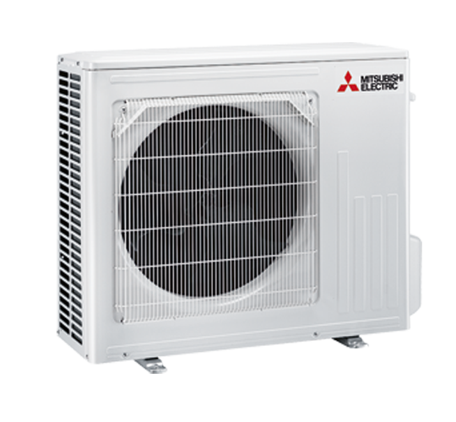
Code | MUZ-LN50 VG
Product | RAC inverter buitenunit (R32)

Vermogen & prestaties
Naam |  | Waarde | Eenheid
Koelcapaciteit |  | 1.00 - 6.00 | kW
EER (koeling) |  | 3.62
Verwarmingscapaciteit |  | 1.00 - 8.20 | kW
Verwarmingscapaciteit bij -10 graden |  | 5 | kW
COP (verwarming) |  | 4.05

Elektrische gegevens
Naam |  | Waarde | Eenheid
Voeding, fase & frequentie |  | 230V / 1~N+a / 50 Hz
Nominaal opgenomen vermogen (koelen/verwarmen) |  | 1.38 / 1.48 | kW
Maximaal opgenomen vermogen |  | 3.1 | kW
Maximale stroomsterkte (MCA) |  | 13.5 | A
Afzekering apparaat |  | 16 | A

Technische gegevens
Naam |  | Waarde | Eenheid
PED Categorie |  | art. 4.3
Type koudemiddel (GWP) |  | R32 (675)
Koudemiddelinhoud |  | 1.25 | kg
Max. leidinglengte |  | 20 | m
Max. hoogteverschil |  | 12 | m
Luchtdebiet buitendeel koelen |  | 2400 | m3/h
Luchtdebiet buitendeel verwarmen |  | 2430 | m3/h
Bedrijfstemperatuur koelen (Dry Bulb) |  | -10.00 - 46.00 | °C
Bedrijfstemperatuur verwarmen (Wet Bulb) |  | -15.00 - 24.00 | °C

Geluidsprestaties
Naam |  | Waarde | Eenheid
Geluidsdrukniveau koelen |  | 51 | dB(A)
Geluidsdrukniveau verwarmen |  | 54 | dB(A)
Geluidsvermogenniveau |  | 64 | dB(A)

Afmetingen & aansluitingen
Naam |  | Waarde | Eenheid
Koelleiding diameters |  | 1/4" - 3/8"
Afmetingen (HxBxD) |  | 714 × 800 × 285 | mm
Gewicht |  | 40 | kg

Uitvoering & werking
Naam |  | Waarde | Eenheid
Werkingsprincipe |  | Koelen en verwarmen
Inverter gestuurd |  | Ja

